B - Infraestructura
 |  |  | GESTIÓN DOCUMENTAL |  |  |  |  |  |  |  |  |  |  |  |  |  |  |  |  | POLICÍA NACIONAL
Código:1GD-FR-0020
Fecha: 09/07/2025 |  |  | DIAGNÓSTICO INTEGRAL PARA LOS ARCHIVOS DE LA POLICÍA NACIONAL
Versión: 1
CONTINUIDAD DIAGNÓSTICO INTEGRAL PARA LOS ARCHIVOS DE LA POLICÍA NACIONAL

B. INFRAESTRUCTURA
ASPECTOS A TENER EN CUENTA
Los edificios y locaciones destinados como sedes de archivos, deberán cumplir con las condiciones de edificación, almacenamiento, medio ambiental, de seguridad y de mantenimiento que garanticen la adecuada conservación de los acervos documentales (Acuerdo 049 del 05/05/2000 "Por el cual se desarrolla el artículo 61 del capítulo 7º de conservación documentos el reglamento general de archivos sobre "condiciones de edificios y locales destinados a archivos").

B1. DATOS GENERALES Y UBICACIÓN DEL DEPÓSITO DE ARCHIVO
Fecha de Construcción |  |  |  |  |  | Acto Administrativo de construcción |  |  |  | Condición Legal del Bien Inmueble |  | Ubicación Geográfica |  |  |  |  |  |  |  |  | Ubicación específica
Día |  | Mes |  | Año |  |  |  |  |  |  |  | Zona |  |  | Punto cardinal |  |  | Unidad Administrativa
23 |  | 3 |  | 1999 |  | N/A |  |  |  | Propio (Institución) |  | Urbana |  |  | Norte |  |  | Barrio |  |  | En la sede principal de la unidad (Interna)
B.2 ESTADO DE LA EDIFICACIÓN
Estado de la Construcción |  |  |  |  |  | Niveles de la Edificación |  | Nivel de Ubicación del Archivo |  | Servicios Básicos |  |  | Inmediaciones / áreas colindantes |  |  |  | Situaciones de Riesgo Detectadas
Construida |  |  |  |  |  | Uno |  | Uno |  | Luz, Agua, Alcantarillado, Internet |  |  | Armerillos, Almacén de Intendencia, Restaurante, Comedores, Talleres, Áreas de bosques |  |  |  | Humedad subterránea
B.3 CONDICIONES TÉCNICAS MÍNIMAS EXIGIDAS
Área Administrativa |  |  |  | Zona de Consulta |  |  |  | Depósitos Documentales |  |  | Laboratorio de Microfilmación |  |  |  | Laboratorio de Digitalización |  |  |  | Zona Cuarentena (Biodeterioro)
Externo | Área en m² |  |  | Externo | Área en m² |  |  | Interno | Área en m² |  |  | Área en m² |  |  |  | Área en m² |  |  |  | Área en m²
 | 16.1 |  |  |  | 17.75 |  |  |  | 110.63 |  |  | N/A |  |  |  | N/A |  |  |  | N/A
Las diferentes áreas se encuentran aisladas |  |  |  |  |  |  |  | Número de Depósitos Documentales |  |  |  |  |  | 1 | Total de m² asignados |  |  |  |  |  |  |  | 144.48
ESTANTERÍA / ARCHIVADORES, SEÑALÉTICA Y SISTEMA DE ILUMINACIÓN
Estantería |  | Clase y Altura |  |  |  |  |  | Sistema de Iluminación |  | Existencia de Luz |  |  |  |  | Señalética, rutas de evacuación, plan de contingencia frente a desastres |  | El Archivo de la Unidad cuenta con sistema de señalización
 |  | Fija de un nivel con 2,20 metros de altura |  |  |  |  |  |  |  | Natural y artificial |  |  |  |  |  |  | Orientadoras, Informativas, Direccionales, Identificativas |  |  |  |  |  |  | Aire Acondicionado
 |  | Longitud |  |  |  |  |  |  |  | Sistema Utilizado |  |  |  |  |  |  | Se cuenta con plan de emergencia y contingencia |  |  |  |  |  |  | Deshumificador
 |  | Estantería de menos de 100 metros de longitud |  |  |  |  |  |  |  | Fluorescente |  |  |  |  |  |  | Si |  |  |  |  |  |  | Extractor
 |  | Capacidad de soportar peso |  |  |  |  |  |  |  | Intensidad e impacto |  |  |  |  |  |  | Rutas de evacuación y salidas de emergencia |  |  |  |  |  |  | Extractor Eléctrico
 |  | Cada bandeja soporta un peso de 100 kg / mt lineal |  |  |  |  |  |  |  | Radiación visible lumínica menor o igual a 100 lux. |  |  |  |  |  |  | El Archivo cuenta con una salida debidamente señalizada |  |  |  |  |  |  | Humificador
SISTEMA DE VENTILACIÓN Y CONDICIONES AMBIENTALES |  |  |  |  |  |  |  |  |  |  |  |  |  |  |  |  |  |  |  |  |  |  |  | Luxómetro
Ventilación |  | Clase de Ventilación |  |  |  |  |  | Los depósitos cuentan con sistemas de regulación ambiental |  | Condiciones Ambientales |  |  |  |  | Mantenimiento y Limpieza |  | Área Administrativa |  |  |  |  |  |  | Termohigrómetro
 |  | Natural y artificial |  |  |  |  |  |  |  | Control, regulación y verificaión de Humedad Relativa, Temperatura, iluminación, polvo |  |  |  |  |  |  | Diario |  |  |  |  |  |  | Ventiladores
 |  | Sistema de Ventilación Artificial |  |  |  |  |  |  |  | De no aplicarse ningún sistema, escoja el motivo |  |  |  |  |  |  | Área de Consulta y Depósitos |  |  |  |  |  |  | Todos los anteriores
 |  | Aire acondicionado, Ventiladores,Filtros de Aire |  |  |  |  |  |  |  | Los equipos no cuentan con la calibración requerida |  |  |  |  |  |  | Diario |  |  |  |  |  |  | Aire Acondicionado - Deshumificador
 |  | Sistema de Ventilación Naturales |  |  |  |  |  |  |  | Nombre los equipos existentes en el depósito documental ( aire acondicionado, Deshumificador, Extractor, Extractor eléctrico, Humificador, Luxómetro, Termohigrómetro, Ventiladores |  |  |  |  |  |  | Laboratorios de Digitalización y Microfilmación |  |  |  |  |  |  | Aire Acondiconado - Humificador
 |  | Ventanas |  |  |  |  |  |  |  | aire acondicionado, Deshumificador, Extractor eléctrico, Luxómetro, Termohigrómetro. |  |  |  |  |  |  | No Aplica |  |  |  |  |  |  | Aire Acondicioando - Luxómetro
B.4 SISTEMA DE SEGURIDAD |  |  |  |  |  |  |  |  |  |  |  |  |  |  |  |  |  |  |  |  |  |  |  | Aire Acondiconado - Termohoigrómetro
Circuito Cerrado de Televisión |  |  | Fecha último mantenimiento |  | Sistema Biométrico |  |  | Fecha último mantenimiento |  | Alarma contra robos |  | Fecha último mantenimiento |  | Sistema Contra Incendios (Detención y Extinción) |  |  | Fecha último mantenimiento |  | Seguridad Policial |  |  | Cantidad personal por turno |  | Aire Acondicionado - Ventiladores
Si |  |  | DD-MM-AAAA |  | No |  |  | DD-MM-AAAA |  | No |  | DD-MM-AAAA |  | No |  |  | DD-MM-AAAA |  |  |  |  |  |  | Deshumificador - Extractor
B.5 ELEMENTOS Y EQUIPOS ASIGNADOS AL GRUPO DE GESTIÓN DOCUMENTAL Y DEPÓSITOS DOCUMENTALES |  |  |  |  |  |  |  |  |  |  |  |  |  |  |  |  |  |  |  |  |  |  |  | Deshumificador - Extractor eléctrico
Elementos |  |  |  |  | Cantidad | Fecha último mantenimiento o calibración |  |  | Elementos |  |  |  |  | Cantidad | Equipos |  |  |  |  | Cantidad | Fecha último mantenimiento o calibración |  |  | Deshumificador - Luxómetro
Cuenta con extintores CO2 |  |  |  |  | N/A | DD | MM | AAAA | Puestos de Trabajo |  |  |  |  | 5 | Termohigrómetros |  |  |  |  | 14 | DD | MM | AAAA | Deshumificador - Termohigrometro
Cuenta con extintores Multipropósito |  |  |  |  | 3 | 1 | 11 | 2025 | Teléfonos |  |  |  |  | N/A | Deshumidificadores / Humidificadores |  |  |  |  | 2 | DD | MM | AAAA | Deshumificador - ventiladores
Cuenta con extractores de aire |  |  |  |  | 1 | N/A | N/A | N/A | Unidades de Conservación (Cajas) |  |  |  |  | 2025 | Equipos de Microfilmación |  |  |  |  | 0 | DD | MM | AAAA | Extractor - Humificador
Cuenta con sensores de movimiento: |  |  |  |  | N/A | N/A | N/A | N/A | Unidades de Conservación (Carpetas) |  |  |  |  | 12397 | Equipos de digitalización (Escáneres) |  |  |  |  | 0 | DD | MM | AAAA | Extractor - Luxómetro
Otros |  |  |  |  | 2 | DD | MM | AAAA | Equipos de Cómputo |  |  |  |  | 5 | Impresoras- fotocopiadoras |  |  |  |  | 0 | DD | MM | AAAA | Extractor Termohigrómetro
Cuáles? |  |  | Aires Acondicionados |  |  |  |  |  |  |  |  |  |  |  |  |  |  |  |  |  |  |  |  | Extractor Ventiladores
EVIDENCIA FOTOGRÁFICA |  |  |  |  |  |  |  |  |  |  |  |  |  |  |  |  |  |  |  |  |  |  |  | Extractor -eléctrico Humificador
ANEXAR REGISTRO FOTOGRÁFICO QUE DEN CUENTA DE LAS CONDICIONES TÉCNICAS MÍNIMAS QUE PRESENTA LA ESTRUCTURA DEL ARCHIVO, EQUIPAMIENTO Y MOBILIARIO, ESTANTERÍA, SEÑALÉTICA Y SEGURIDAD, LAS ÁREAS COLINDANTES Y EL ESTADO DE LA INFORMACIÓN ADMINISTRADA POR LA UNIDAD |  |  |  |  |  |  |  |  |  |  |  |  |  |  |  |  |  |  |  |  |  |  |  | Extractor eléctrico- Luxómetro
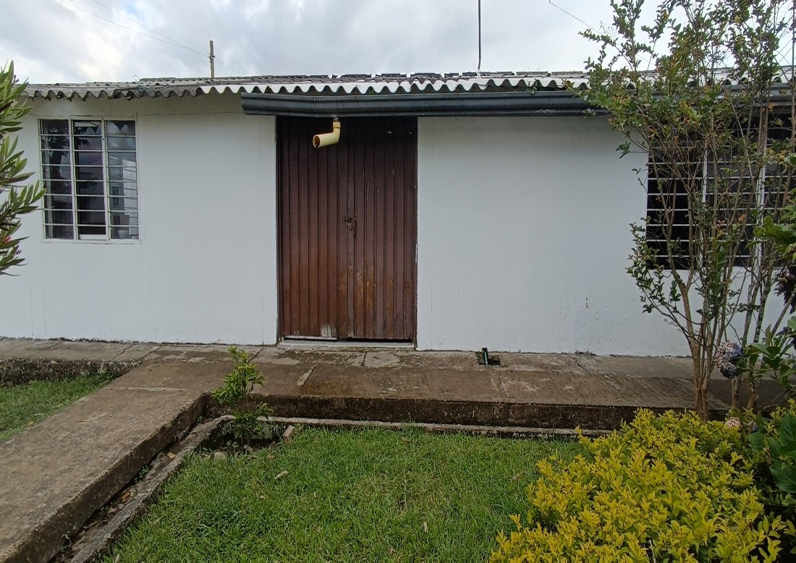 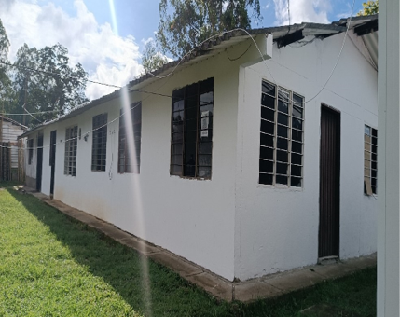 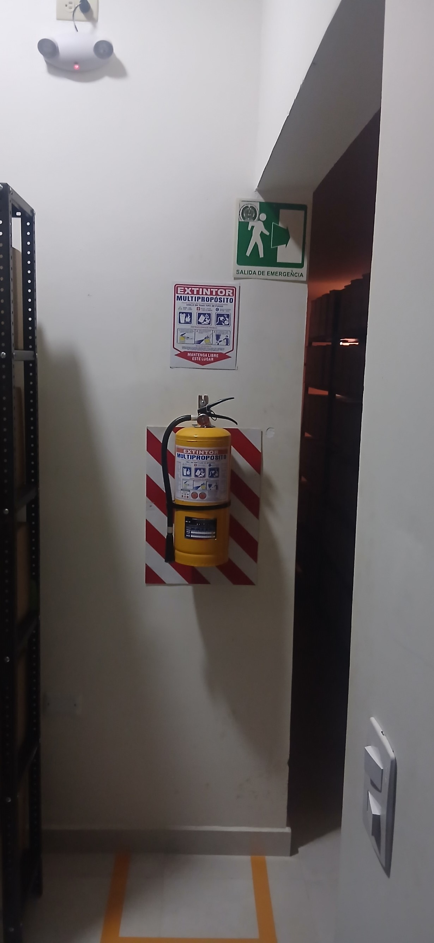 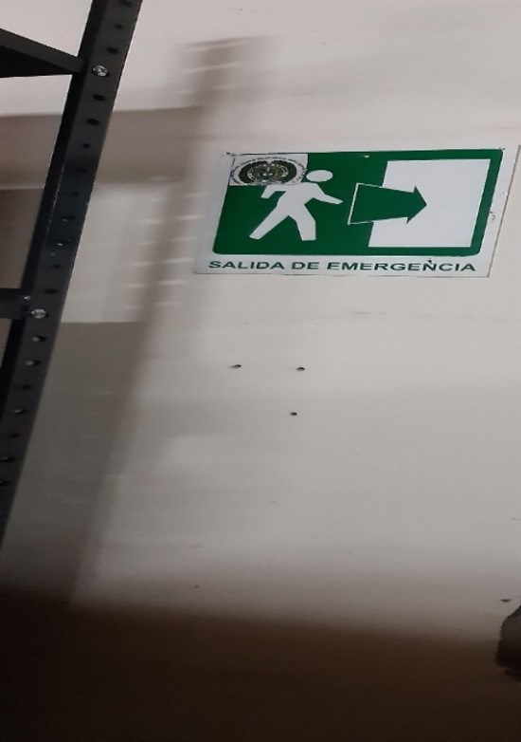 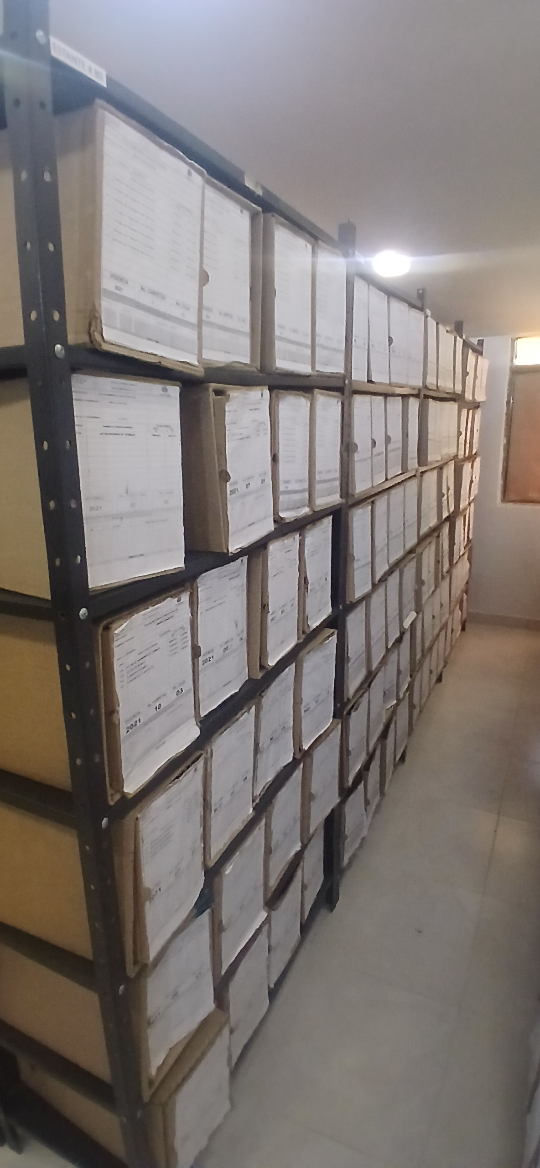 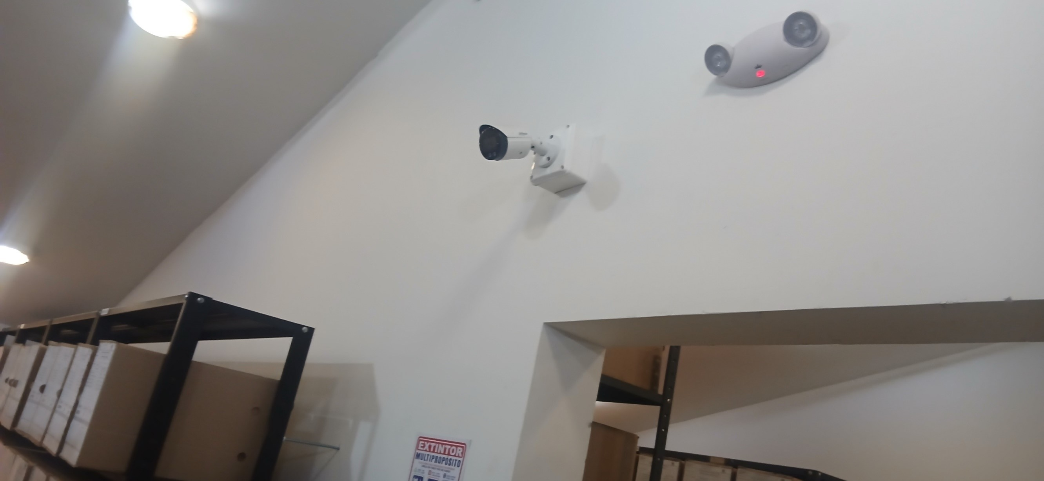 |  |  |  |  |  |  |  |  |  |  |  |  |  |  |  |  |  |  |  |  |  |  |  | Extractor eléctrico - Termohigrómetro
 |  |  |  |  |  |  |  |  |  |  |  |  |  |  |  |  |  |  |  |  |  |  |  | Extractor eléctrico - Ventiladores
 |  |  |  |  |  |  |  |  |  |  |  |  |  |  |  |  |  |  |  |  |  |  |  | Humificador - Luxómetro
 |  |  |  |  |  |  |  |  |  |  |  |  |  |  |  |  |  |  |  |  |  |  |  | Humificador - Termohigrómetro
 |  |  |  |  |  |  |  |  |  |  |  |  |  |  |  |  |  |  |  |  |  |  |  | Humificador - Ventiladores
 |  |  |  |  |  |  |  |  |  |  |  |  |  |  |  |  |  |  |  |  |  |  |  | Aire Acondicionado - Deshumificador - Humificador
 |  |  |  |  |  |  |  |  |  |  |  |  |  |  |  |  |  |  |  |  |  |  |  | Aire Acondiconado - Humificador -
 |  |  |  |  |  |  |  |  |  |  |  |  |  |  |  |  |  |  |  |  |  |  |  | Aire Acondicioando - Luxómetro
 |  |  |  |  |  |  |  |  |  |  |  |  |  |  |  |  |  |  |  |  |  |  |  | Aire Acondicionado - Ventiladores
Fecha de Elaboración |  |  |  | 01 | 03 | 2026 |  | Fecha de Elaboración |  |  | 01 | 03 | 2026 |  |  |  |  | VISTO BUENO JEFE DE LA UNIDAD
Diagnóstico Elaborado por: |  |  |  |  |  |  |  | Jefe Grupo de Gestión Documental o quien haga sus veces |  |  |  |  |  |  | Jefe o Comandante de Unidad
 |  |  |  | Grado Nombres y Apellidos |  |  |  |  |  |  | Grado Nombres y Apellidos |  |  |  |  |  |  | Grado Nombres y Apellidos

Firma |  |  |  |  |  |  |  | Firma |  |  |  |  |  |  | Firma

D - Sistema Integrado de C -SIC
CONTINUIDAD DIAGNÓSTICO INTEGRAL PARA LOS ARCHIVOS DE LA POLICÍA NACIONAL

D. SISTEMA INTEGRADO DE CONSERVACIÓN-SIC
1. PLAN DE CONSERVACIÓN DOCUMENTAL
1. Programas |  |  |  |  | Clase de Archivo |  | Actividad |  | Evidencia |  | periodicidad |  | Observaciones
1. Capacitación y sensibilización del personal |  |  |  |  | Archivo Central |  | Se imparte sensibilización, potenciación del conocimiento, retroalimentación y toma de conciencia de todos los funcionarios de la Policía Metropolitana de Popayan, sobre, Proceso de Gestión documental, Factores de deterioro y conservación documental, Gestión del riesgo y salud ocupacional |  | actas de instrucción policial |  | Trimestral |  | Se dio instrucción al personal de la Policia Metropolitana de Popayan Mediante Acta electrónica No. AC-2026-003332-MEPOY del 24/02/2026,con el fin de dar amplia instrucción de las funciones y responsabilidades y obligaciones de los funcionarios en la policía al personal que integra la Policia Metropolitana de Popayan, y lo establecido con el cuidado y recomendaciones para desarrollar las actividades de limpieza y manipulación de los acervos documentales, relacionadas en la guia sistema integrado de conservacion-SIC "1GD-GU-0006" asi mismo mediante Acta No. AC-2025-003333-MEPOY del 24/02/ 2026, que trata del proceso de socializacion sobre los criterios de clasificacion, ordenacion de archivos "1GD-GU-004" informe actividad GS-2026-014545-MEPOY
2. Inspección y mantenimiento de sistemas de almacenamiento e instalaciones físicas |  |  |  |  | Archivo Central |  | Actividades preventivas y correctivas que deben adelantarse sobre los espacios locativos (infraestructura), mobiliario y/o estantería, destinados para la custodia de los acervos documentales del archivo central de la Policía Metropolitana de Popayan, controlando de esta manera aquellos factores físicos o biológicos (humedad, hongos, grietas, estructurales) que puedan afectar la información de la Institución. |  | informe de actividades con fotografias enviadas al dueño del proceso por parte del comando de la unidad |  | Semestral |  | plan necesidades vigencia 2026 correo y mensajeria comunicado No. GS-2025-008897-MEPOY. Solicitud certificación plan de compras sisteam biometrico comunicacion No. GS-2025-035615-MEPOY. solictud de dos puertas metalicas mediante Comunicación No. GS-2026-011543-MEPOY, y asi mismo solicitud plan de necesidades vigencias 2027 No. GS-2026-012476-MEPOY
3. Saneamiento ambiental: desinfección, desratización y desinsectación |  |  |  |  | Archivo Central |  | Se establece un programa de saneamiento ambiental al interior del archivo central de la Policia Metropolitana de Popayan, que garantice, prevenga y proteja las áreas generales de trabajo y los espacios de almacenamiento de los documentos, del ataque de agentes biológicos que puedan representar un riesgo para la salud del personal y para la conservación de los activos de la Institución. |  | informe de actividades con fotografias enviadas al dueño del proceso por parte del comando de la unidad |  | Semestral |  | se realizaron las ordenes para el cumplimiento de limpieza de acuerdo al programa mediante comunciones oficilaes GS-2026-000703-MEPOY,GS-2026-010533-MEPOY y GS-2026-018090-MEPOY
4. Monitoreo y control de condiciones ambientales |  |  |  |  | Archivo Central |  | Se evalua y controla el entorno climático y microclimático: luz, temperatura, humedad relativa, ventilación y contaminantes atmosféricos para proteger la documentación registrada en la planilla identificada con el código 1GD-FR-0015 y adoptar medidas correctivas según los parámetros indicados en el programa. |  | informe de actividades en donde se describio el cumplimiento del programa dueño del proceso de la unidad |  | Trimestral |  | Se consolido los Informes mensuales del análisis de temperatura y humedad de la fluctuación, tabulada (Recopilación de datos, organización de datos, análisis de datos. Se ha informado del análisis de la fluctuación tabulada mediante Comunicación Oficial Electrónica No. GS-2026-009485-MEPOY y Comunicación Oficial Electrónica No. GS-2026-016852-MEPOY
5. Almacenamiento y re-almacenamiento |  |  |  |  | Archivo Central |  | Garantizar la conservación documental durante la producción y manipulación de la misma, durante en todo el ciclo vital y así minimizar los deterioros o daños físicos en la documentación, mediante el desarrollo de buenas prácticas y el uso adecuado de las unidades de almacenamiento adquiridas con esta finalidad. |  | actas de instrucción policial. |  | Semestral |  | Se realizo la actividad mediante actas No AC-2025-019174-MEPOY 11/09/2025, donde se socializó la aplicación de la guia 1-GD-GU-0006 SIC Sistema integrado de conservación Numeral 3.1.5 Programa de almacenamiento y realmacenamiento al personal que integra la MEPOY con el fin de mitigar la materialización de los riesgos, salvaguardar la información trasferida , correctivas consistentes en el reemplazo de las unidades de conservación que presentaban desgaste o deterioro documental.
6. Prevención de emergencias y atención de desastres. |  |  |  |  | Archivo Central |  | Se crean estrategias y actividades controladas en el marco de la prevención, preparación y respuesta ante una situación de emergencia, por efecto de vandalismo, hurto, atentados, o desastres naturales o antropogénicos, con el fin de minimizar los impactos o efectos negativos sobre los documentos y/o información del archivo central de la Policía Metropolitana de Popayan, en el caso de presentarse cualquier situación de emergencia. |  | plan de emergencias |  | Anual |  | Se realizo el plan de atencion de emergencias y de desastres del archivo central de la metropolitana de Popayan firmado por el comandante de la unidad se socializo mediante el Acta No. AC-2025-020124-MEPOY de fecha 01 de diciembre del 2025 al personal del Grupo de Gestión Documental, jefe de seguridad y salud en el trabajo y responsable gestion ambiental.
2. PLAN DE PRESERVACIÓN DIGITAL
2. Plan |  |  |  |  | Clase de Archivo |  | Actividad |  | Evidencia |  | periodicidad |  | Observaciones
1. Preservación digital a largo plazo |  |  |  |  | Archivo Central |  | Se busca definir parámetros a tener en cuenta al interior de la Policía Metropolitana de Popayan, con el propósito de asegurar la preservación en el tiempo de la información digital o electrónica, independientemente de la forma o almacenamiento en el que se encuentre, manteniendo atributos y características de autenticidad, accesibilidad, integridad, confidencialidad, inalterabilidad, fiabilidad, interpretación, comprensión y disponibilidad, cumpliendo con el tratamiento de este tipo de información. |  | Se realizara comunicación oficial GS-2025-074784-MEPOY informando la actividad al comandante de la unidad |  | Anual |  | La información producida o documentación se almacena en la plataforma servidor de archivos de dirección Windows R: \\172.25.175.7, carpeta Gestión Documental, el cual su dominio total es ejercido por la dependencia de Telemática de la Policía Metropolitana de Popayán
EVIDENCIA FOTOGRÁFICA
SE ANEXA REGISTRO FOTOGRÁFICO QUE DEN CUENTA DE LAS CONDICIONES DE ORGANIZACIÓN, ADMINISTRACIÓN, CUSTODIA Y CONSERVACIÓN DE LOS ACERVOS DOCUMENTALES
Plan de conservación de documental
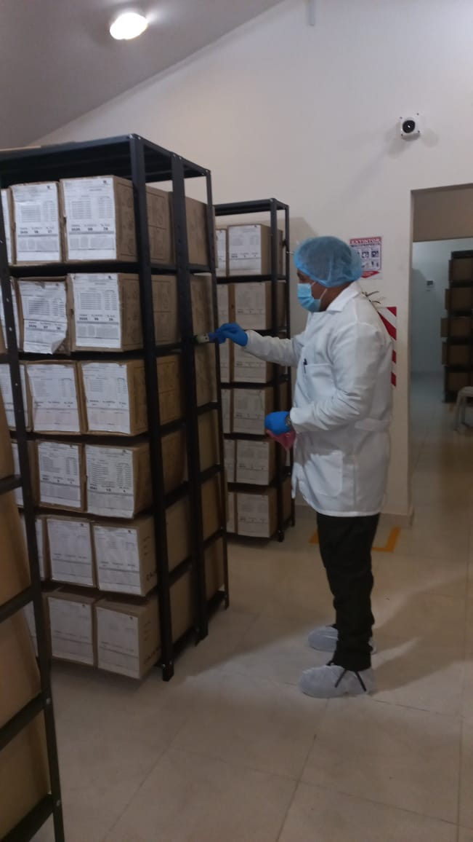 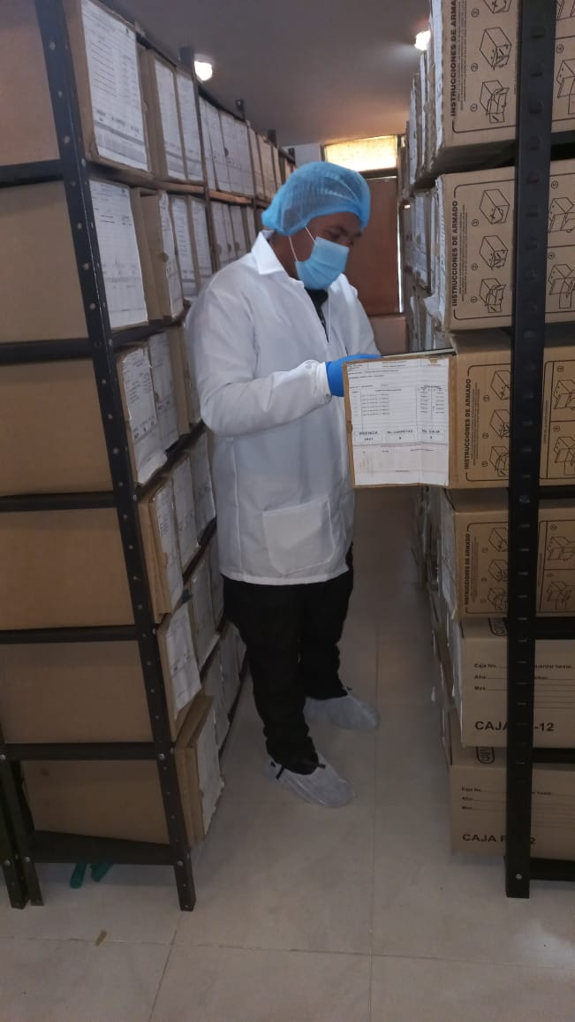 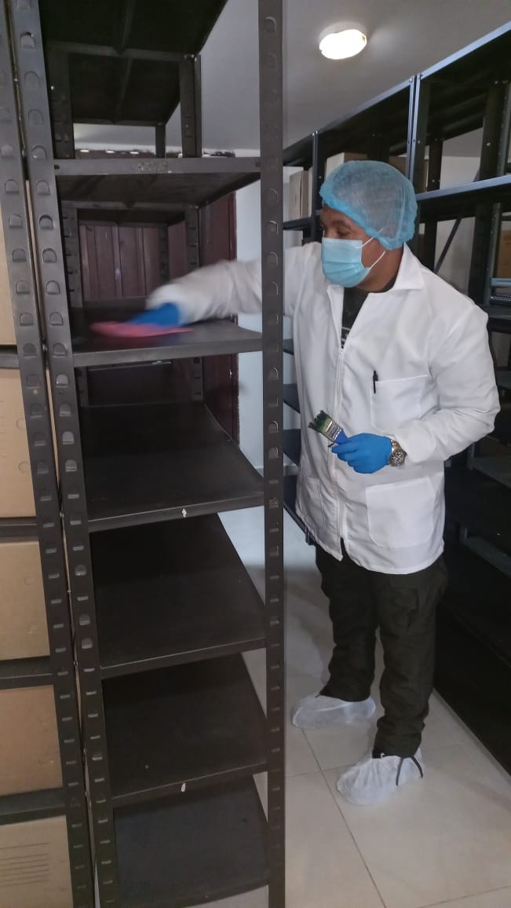 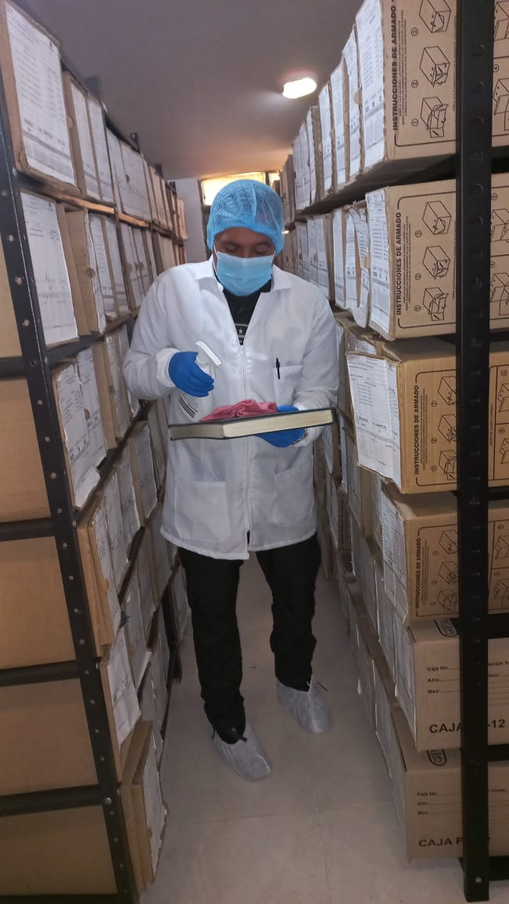 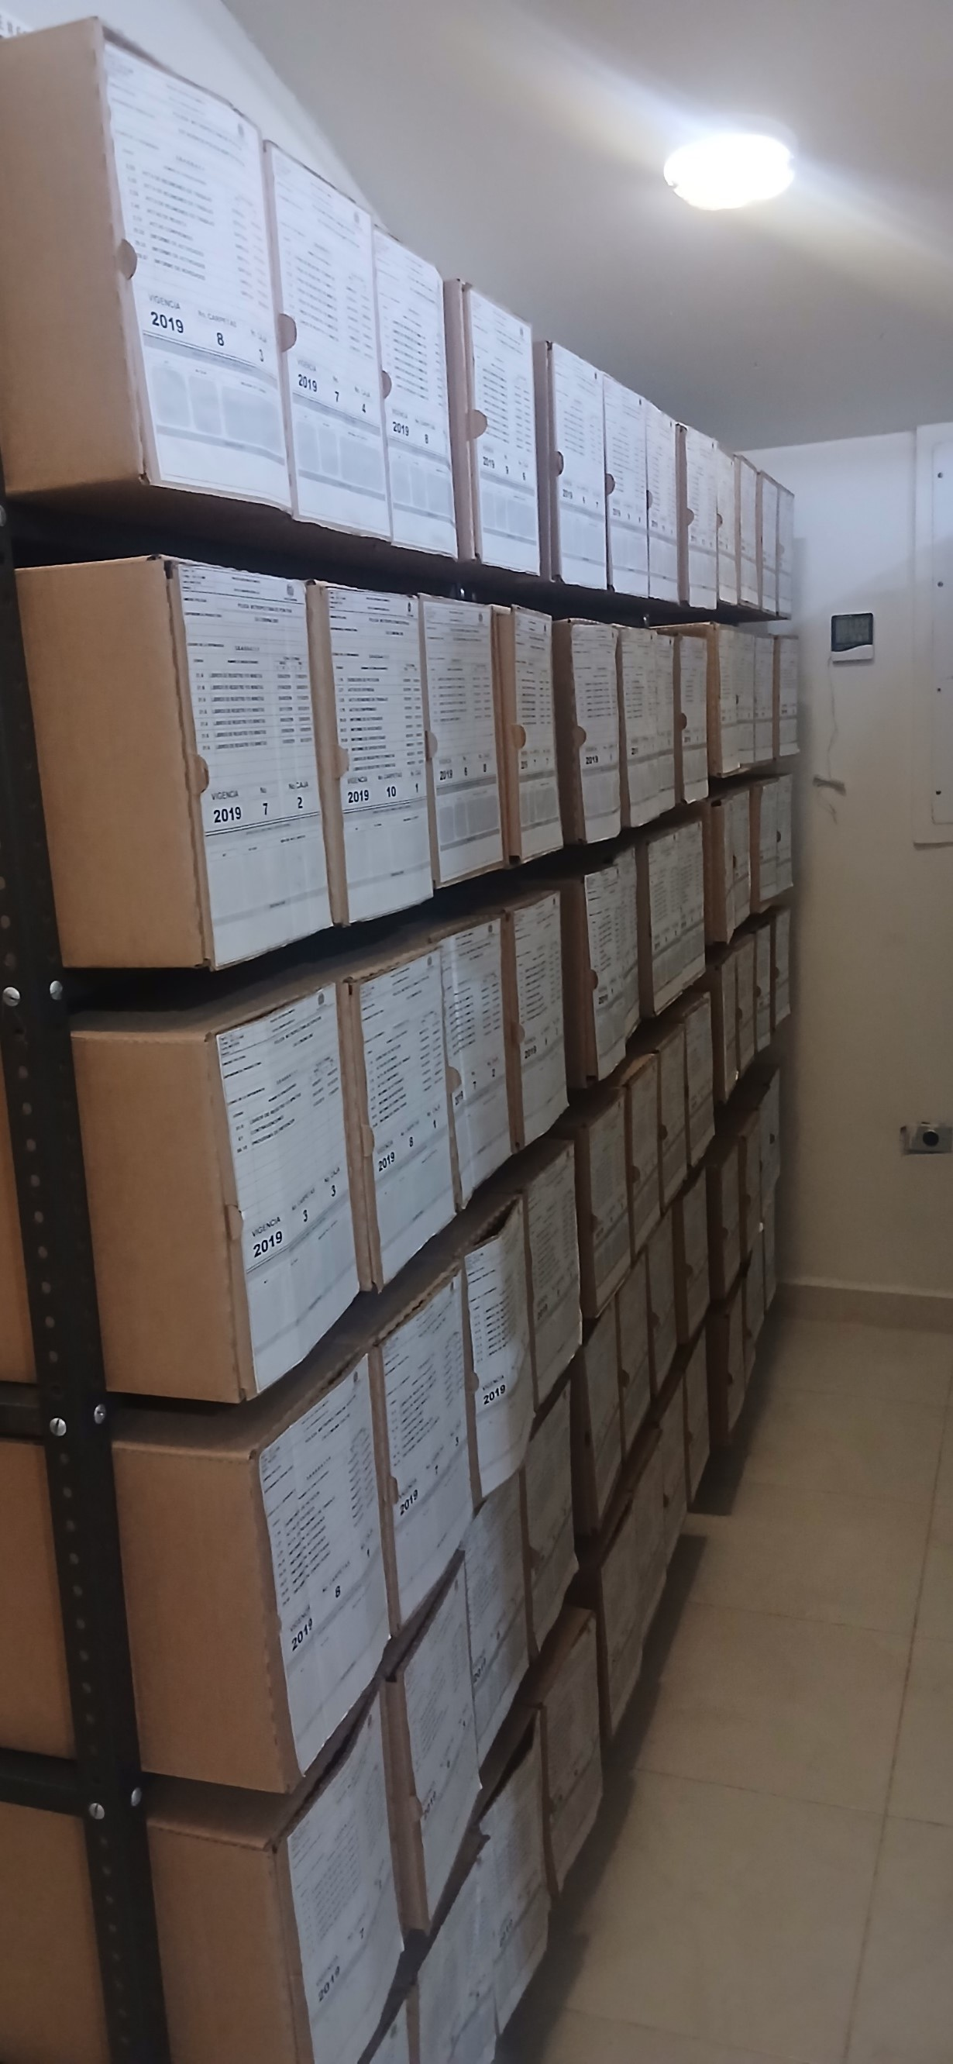 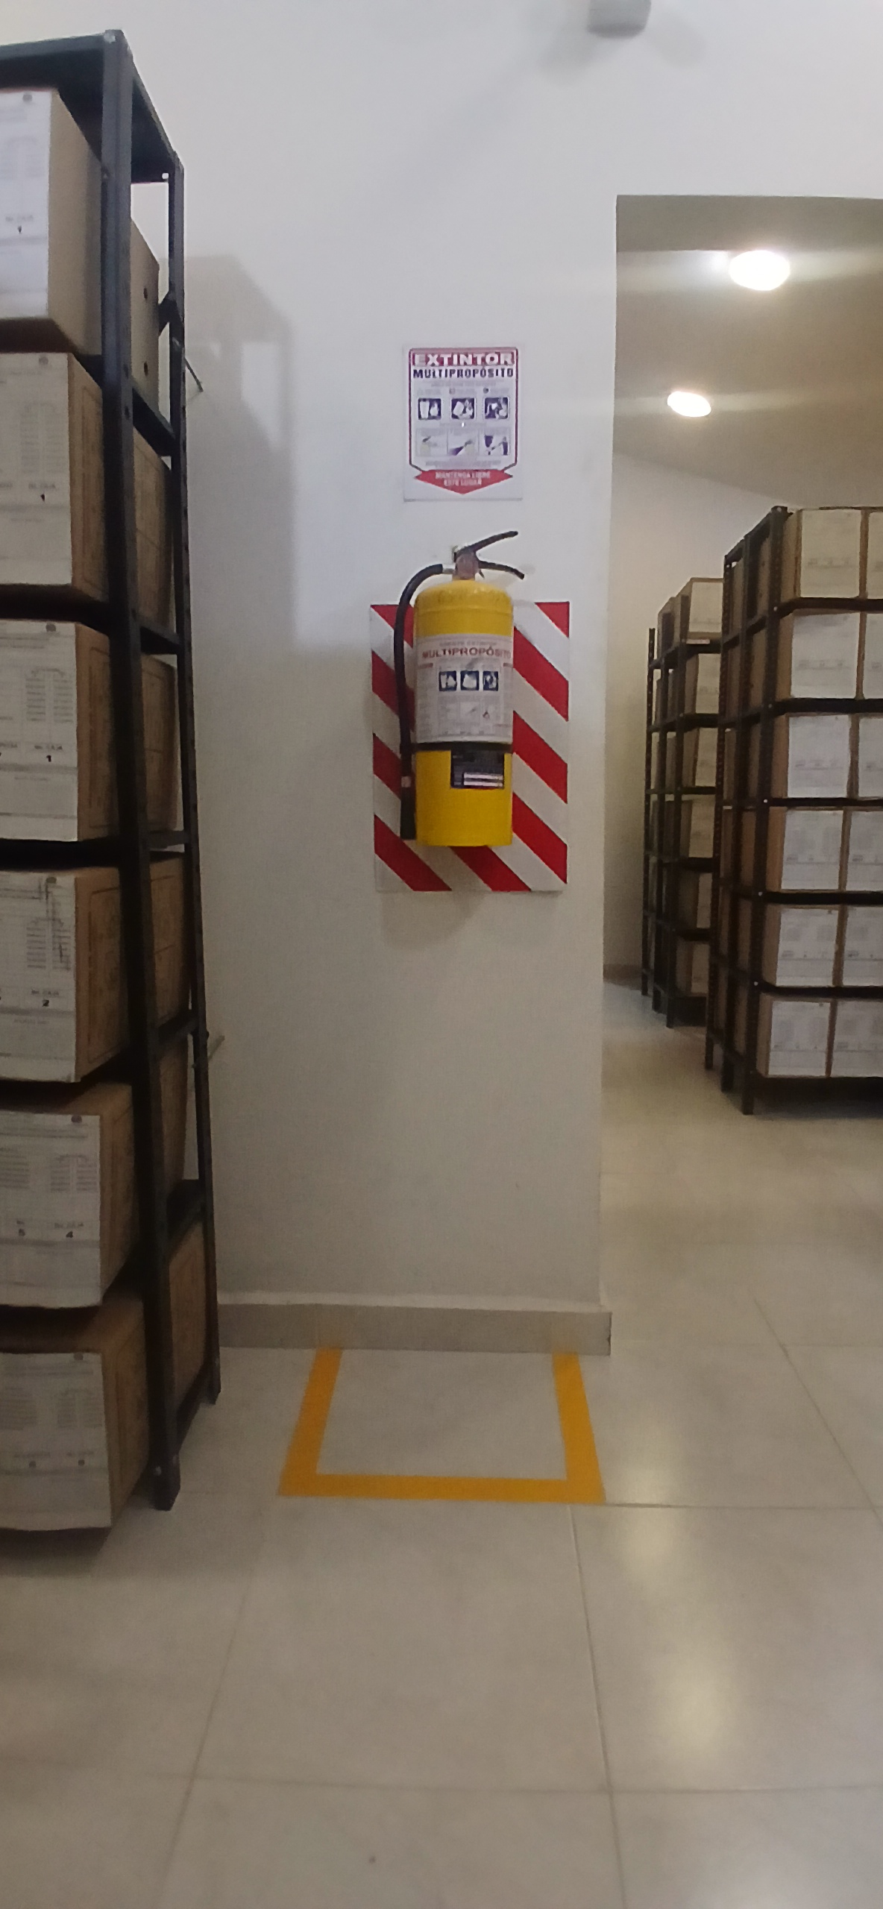 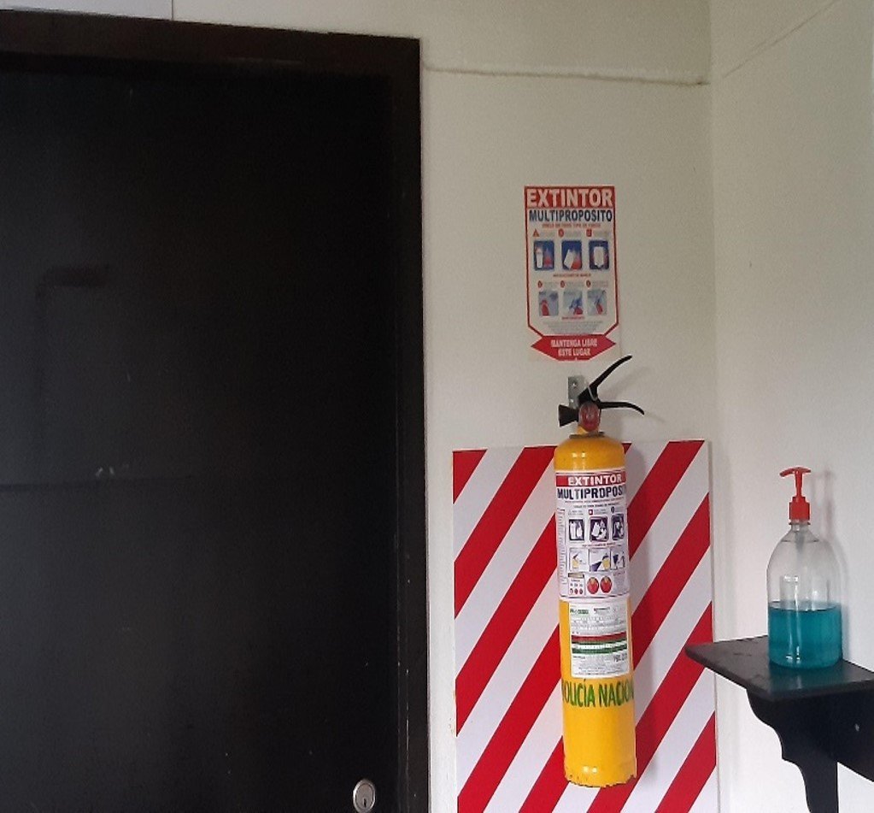

Fecha de Elaboración |  | 01 | 03 | 2026 |  | Fecha de Elaboración |  | 01 | 03 | 2026 | VISTO BUENO JEFE DE LA UNIDAD
Diagnóstico Elaborado por: |  |  |  |  |  | Jefe Grupo de Gestión Documental o quien haga sus veces |  |  |  |  | Jefe o Comandante de Unidad
 | Grado Nombres y Apellidos |  |  |  |  |  | Grado Nombres y Apellidos |  |  |  |  | Grado Nombres y Apellidos

Firma |  |  |  |  |  | Firma |  |  |  |  | Firma

